옵션
 | 재료비 | 노무비 | 경비 |  | 계
총 급 액 | 67,555,000 | 8,274,000 |  |  | 75,829,000
관급 자재비 |  |  |  |  |  | 금액조정이 안되나요?

 |  |  |  |  |  | 이지테크에서 변환할 때 2번 옵션을 지정하여 다시 해보세요

 |  |  |  |  |  | 시트를 삭제할 때 에러가 뜨면 1번 옵션으로 하면 됩니다.
 | 적용율(%) | 끝자리 | 적용율(%)/100 | 일위대가소수
전체자재 적용율(%)(공종/일위대가) | 100 | 1000 | 1
전체노임 적용율(%)(공종) | 100 | 1000 | 1 | 2 |  | 2번 옵션으로 변환했을 때에는 결과값이 다를 수 있습니다.
전체노임 적용율(%)(일위대가) | 100 | 1 | 1 | 5

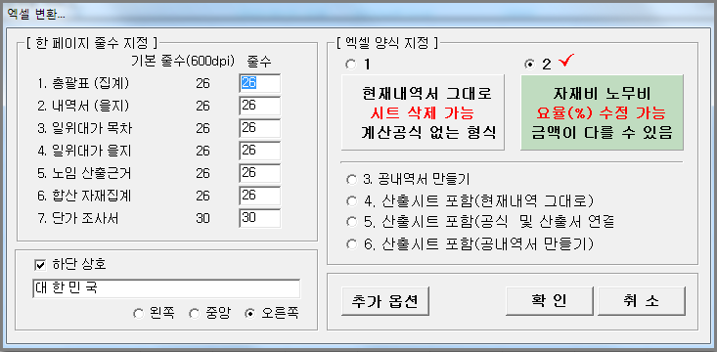

*(그룹별 자재 단가 추가 할증)* | 적용율(%) |  | 적용율(%)/100
Cable(CAB) 할증(%) | 100 |  | 1
Wire (WIR) 할증(%) | 100 |  | 1
Pipe (PIP) 할증(%) | 100 |  | 1
제 4그룹 할증(%) | 100 |  | 1
제 5그룹 할증(%) | 100 |  | 1

*(그룹별 노임 추가 할증)* | 적용율(%) | 자동부속재(전기) | 자동부속재(통신)
배관부속재(%) | 15 | 15 | 20
CD관부속재(%) | 40 | 40 | 40
소모잡자재(%) | 2 |  |  |  |  | 본 파일은 이지테크에서 2번 옵션으로 만들었습니다.
방폭할증(%)
고소할증(%) | 2
공구손료(%) | 3

*(공종별 노임 적용율(%))* | 적용율(%) | 소수자릿수
1-1. 전열설비공사 | 100 | 3
1-2. 전등설비공사 | 100 | 3

사용설명
 | ** 반드시 다음 사항을 숙지하신 다음 수정 작업을 하십시오 **
1. | 속성이 숫자인 셀을 삭제할 때는 반드시 'Delete' 키를 사용하십시오.
 | **주의:'Space Bar' 로 지웠을 때는 '#Value' Error가 발생됩니다.
2. | 일위대가(을지)는 소수점 처리 때문에 셀 속성을 '일반'으로 하였습니다.(소수점 능동 처리)
 | **참고: (수량*단가)의 결과는 소수 한자리, 금액을 취합한 소계는 1원 이하 절사입니다.
3. | 내역서에서는 수량에만 셀 속성을 '일반'으로 하였습니다.(소수점 능동 처리)
4. | 단가수정은 '단가조사서'시트 에서 하십시오.
 | a)표지와 원가 -> 총괄표 -> 내역서 ->일위대가와 합산자재 ->단가조사서 를 참조하고
 | 있으므로 단가조사서의 결정단가를 수정하면 전체 금액이 갱신됩니다.
 | **주의: 금액란은 공식이 걸려있으므로 조심하여 수정하십시오.
 | b)전체 자재를 일정 요율(%)로 변경할 때는 옵션시트의 자재 적용율을 조정하면 됩니다.
5. | 노임 단가는 '단가조사서'시트에서 품셈은 '노임근거'시트에서 수정하십시오.
 | a)전체 노임을 일정 요율(%)로 변경할 때는 '옵션시트'의 전체노임 적용율을 조정하면 됩니다.
 | b)공종별로 노임을 수정하려면 '옵션시트'의 공종별 노임 적용율을 조정하면 됩니다.
 | c)케이블 및 전선 자재 단가를 추가로 조정하려면 그룹별 자재 적용율을 조정하면 됩니다.
 | 그룹은 견적 프로그램에서 엑셀파일이 만들어질때 지정됩니다.
6. | 겉표지의 모든 정보는 표지를 참조하였습니다.(정보 수정은 표지에서만 하시면 됩니다.)
7. | 필수 :본 프로그램의 총 금액을 확인한 후 사용하십시오.
8. | 본 파일의 내용을 인쇄할 경우, 미리보기를 통하여 페이지 절선을 확인 후 인쇄하십시오.
9. | 관급자재 Sheet가 해당이 없을 경우엔 삭제하십시오.
10. | 페이지 절선이 맞지 않으면 다음을 참고하십시오.
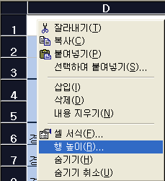

 | a. 해당시트의 셀 전체를 선택합니다.
 | b. 행높이를 적절히 가감하면 페이지 절선을 맞출 수 있습니다.

